UART
UART Data Process

Main()
USART1_IRQHandler(void)

UartBuild_Msg(u8 rch)

HostComProc(void)
Q_GetElement(&g_hostcom_q)
UnPackRx(rcv_str, buf_str, buf_index)

HostComProc_ParsePkt(u8* str)
g_HostCmdHandler[].fun(u8* str, u32 len)

HostComProc_Put(u8* str)
Q_PutElement(g_hostcom_q)

Host_MsgReq_Handler(u8* str, u32 len)

pin map
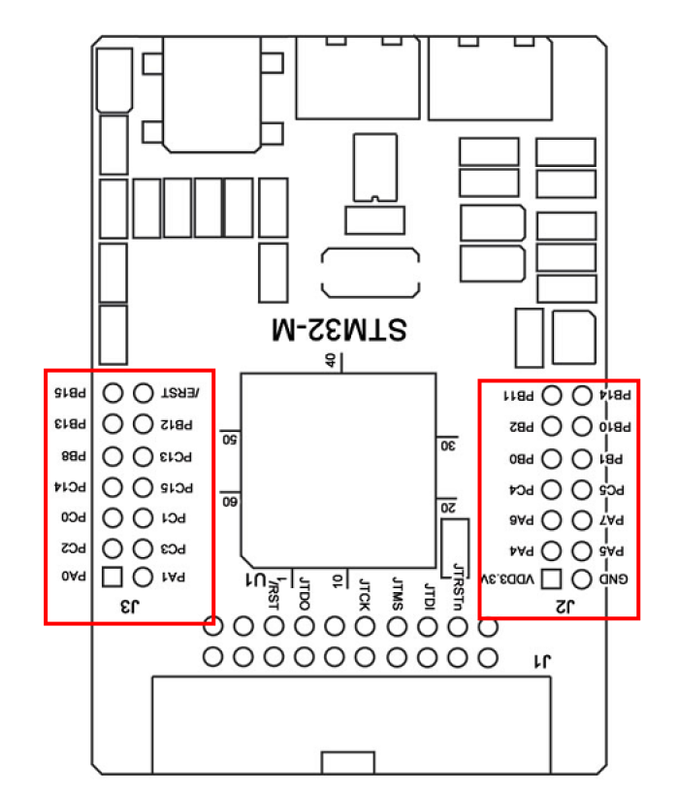

R1

pin map for VS096T110(1/16), Adtronic(1/8)
PA0 | CLOCK0 | PB0 | CLOCK1 | PC0 | EN0
PA1 | DISP0 | PB1 | DISP1 | PC1 | EN1
PA2 | U1TX | PB2 | N/A | PC2 | EN2 | PD2 | U4RX
PA3 | U1RX | PB3 | RELAY | PC3 | EN3
PA4 | A0_0 | PB4 | A1_0 | PC4
PA5 | A0_1 | PB5 | A1_1 | PC5
PA6 | A0_2 | PB6 | A1_2 | PC6
PA7 | A0_3 | PB7 | A1_3 | PC7 | IRDA
PA8 | OE0 | PB8 | PWM1 | PC8 | LED1
PA9 | U0TX | PB9 | PWM2 | PC9 | LED2
PA10 | U0RX | PB10 | OE1 | PC10 | U3TX
PA11 | RD0_H | PB11 | RD1_H | PC11 | U3RX
PA12 | RD0_L | PB12 | RD1_L | PC12 | U4TX
PA13 | GD0_H | PB13 | GD1_H | PC13
PA14 | GD0_L | PB14 | GD1_L | PC14
PA15 | LATCH0 | PB15 | LATCH1 | PC15

